Лист1
№ | Дата выявления | Владелец | Район города | Адрес размещения | Тип конструкции | Содержание | Фото конструкции
1 | 2023-08-16 | Не установлен | Московский | ул.Бурнаковская, д.1 | Не установленный Правилами тип | Куплю платы, катализаторы | 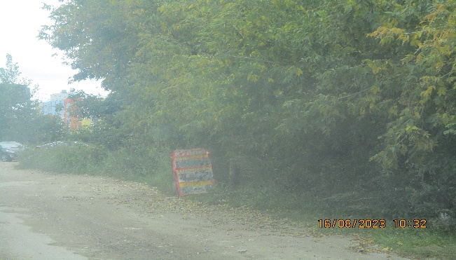
2 | 2023-08-16 | ИП Шаравуева Е.Е. | Московский | ул.Бурнаковская, д.51Ас2 | Не установленный Правилами тип | Ярмарка садовых растений | 